Obuwie_klas_I_ogólnozawodowe_mo
 |  |  |  |  | baza-nw.ciop.pl
Kalkulator naddatków wymiarowych wynikających stosowania środków ochrony nóg
Klasyfikacja I – skórzane tekstylne
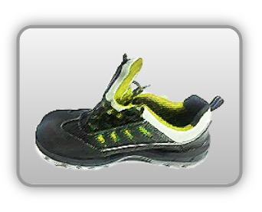 | Obuwie o właściwościach ochronnych – ogólnozawodowe
Właściwości ochronne |  |  |  | 
Klasyfikacja I Model – półbut S3 SRC • odporność mechaniczna – ochrona stopy przed przekłuciem oraz ochrona palców przed ściskaniem uderzeniem • odporność poślizg • odporność olej

Kalkulator naddatków wymiarowych dla obuwia o właściwościach ochronnych – ogólnozawodowe
Typ NW | miara antropo­metryczna y1, y2, x1, z1, o1 [cm] | wymiar całkowity Y1, Y2, X1, Z1, O1 [cm] |  | wymiar naddatku [cm] |  | przyrost względny [%]
 |  | min | max | min | max | min | max
NW wysokości Y1 (pięta) | 178.0 | 180.6 | 181.3 | 2.6 | 3.3 | 1.5 | 1.9
NW wysokości Y2 (palce) | 3.5 | 7.1 | 7.6 | 3.6 | 4.1 | 102.9 | 117.1
NW szerokości X1 | 9.6 | 11.6 | 12.4 | 2.0 | 2.8 | 20.8 | 29.2
NW długości Z1 | 28.3 | 31.1 | 32.2 | 2.8 | 3.9 | 9.9 | 13.8
NW obwodu O1 | 26.5 | 32.0 | 33.0 | 5.5 | 6.5 | 20.8 | 24.5

Opracowano na podstawie wyników V etapu programu wieloletniego „Poprawa bezpieczeństwa i warunków pracy”, finansowanego w zakresie badań naukowych i prac rozwojowych ze środków Narodowego Centrum Badań i Rozwoju. Projekt I.PB.10: Opracowanie danych do nowego atlasu miar człowieka, związanych ze stosowaniem środków ochrony indywidualnej z uwzględnieniem wybranych parametrów widzenia. Koordynator programu: Centralny Instytut Ochrony Pracy – Państwowy Instytut Badawczy.

